引脚定义
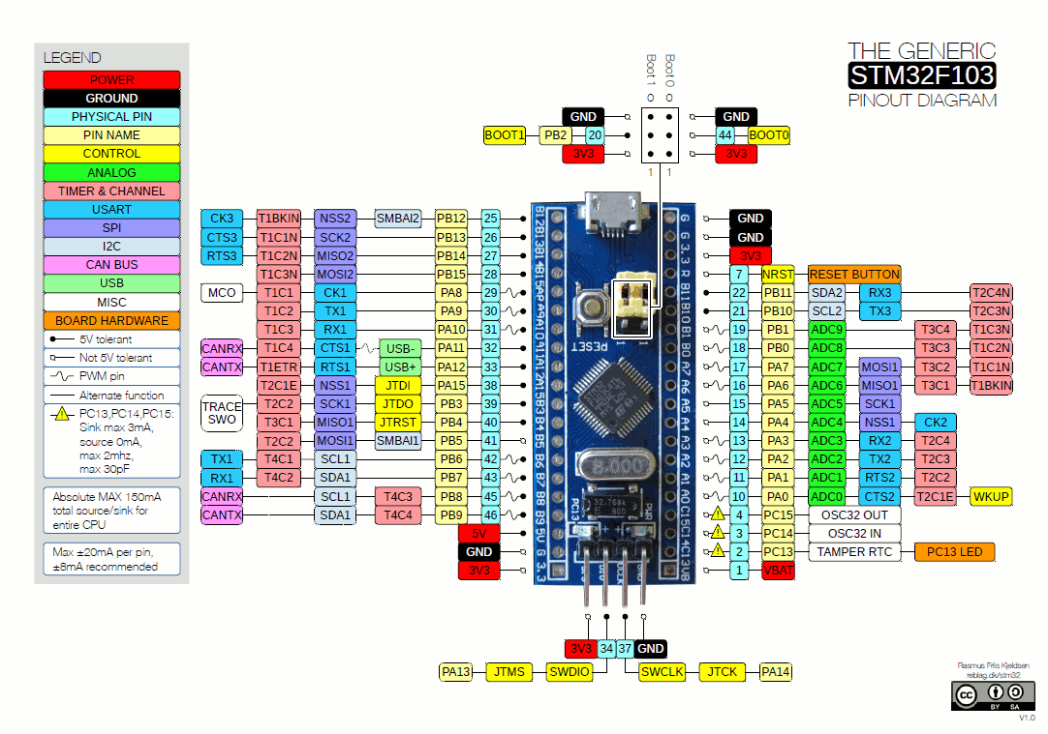
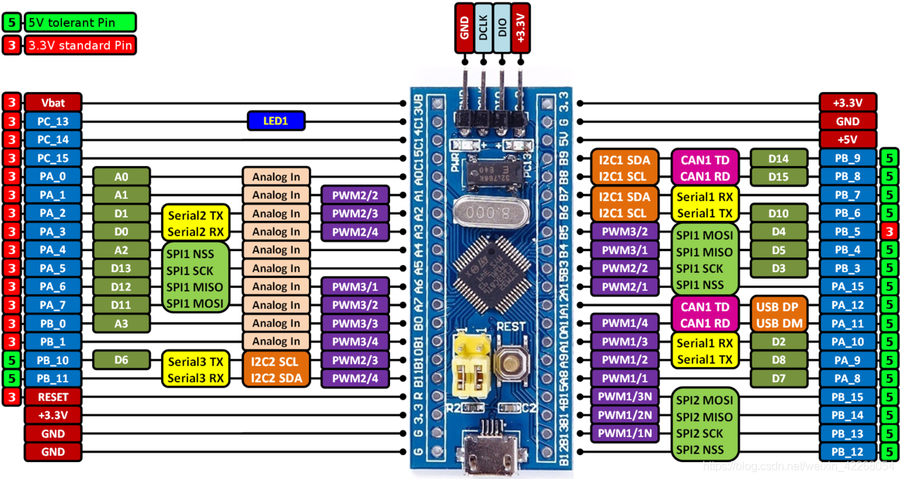
下载口 | RX | PA10 | 总共 | 32 | 开发板引脚
 | TX | PA9 | 通信 | 11 |  | 下载口
IIC | SCL | PB8 | DI | 8 | PB12 |  | GND
 | SDA | PB9 | DO | 6 | PB13 |  | GND
SPI | MOSI | PA7 | 指示灯 | 2 | PB14 |  | 3.3V
 | MISO | PA6 | 开关 | 5 | PB15 |  | RST
 | SCLK | PA5 | 剩余 | 0 | PA8 |  | PB11
 | SS | PA4 |  |  | PA9 |  | PB10
RS485 | RX | PB11 |  |  | PA10 |  | PB1
 | TX | PB10 |  |  | PA11 |  | PB0
 | EN | PB1 |  |  | PA12 |  | PA7
DI | X0 | PB12 |  |  | PA15 |  | PA6
 | X1 | PB13 |  |  | PB3 |  | PA5
 | X2 | PB14 |  |  | PB4 |  | PA4
 | X3 | PB15 |  |  | PB5 |  | PA3
 | X4 | PA8 |  |  | PB6 |  | PA2
 | X5 | PB0 |  |  | PB7 |  | PA1
 | X6 | PA11 |  |  | PB8 |  | PA0
 | X7 | PA12 |  |  | PB9 |  | PC15
DO | Y0 | PA15 |  |  | 5V |  | PC14
 | Y1 | PB3 |  |  | GND |  | PC13
 | Y2 | PB4 |  |  | 3.3V |  | VB
 | Y3 | PB5
 | Y4 | PB6
 | Y5 | PB7
指示灯 | RUN | PC14
 | ERROR | PC13
DIP开关 | 站号1 | PC15
 | 站号2 | PA0
 | 站号3 | PA1
 | 波特率1 | PA2
 | 波特率2 | PA3
 | / | /
 | / | /
 | 终端电阻 | /

引脚定义(V1.2引脚定义)
下载口 | RX | PA10 | 总共 | 32 | 开发板引脚
 | TX | PA9 | 通信 | 11 |  | 下载口
IIC | SCL | PB8 | DI | 8 | PB12 |  | GND
 | SDA | PB9 | DO | 6 | PB13 |  | GND
SPI | MOSI | PA7 | 指示灯 | 2 | PB14 |  | 3.3V
 | MISO | PA6 | 开关 | 5 | PB15 |  | RST
 | SCLK | PA5 | 剩余 | 0 | PA8 |  | PB11
 | SS | PA4 |  |  | PA9 |  | PB10
RS485 | RX | PB11 |  |  | PA10 |  | PB1
 | TX | PB10 |  |  | PA11 |  | PB0
 | EN | PB1 |  |  | PA12 |  | PA7
DI | X0 | PB12 |  |  | PA15 |  | PA6
 | X1 | PB13 |  |  | PB3 |  | PA5
 | X2 | PB14 |  |  | PB4 |  | PA4
 | X3 | PB15 |  |  | PB5 |  | PA3
 | X4 | PA8 |  |  | PB6 |  | PA2
 | X5 | PB0 |  |  | PB7 |  | PA1
 | X6 | PA11 |  |  | PB8 |  | PA0
 | X7 | PA12 |  |  | PB9 |  | PC15
DO | Y0 | PB6 |  |  | 5V |  | PC14
 | Y1 | PB7 |  |  | GND |  | PC13
 | Y2 | PA15 |  |  | 3.3V |  | VB
 | Y3 | PB3
 | Y4 | PB4
注意：这是下一个版本的IO，请不要使用。
 | Y5 | PB5
指示灯 | RUN | PC14
 | ERROR | PC13
DIP开关 | 站号1 | PC15
 | 站号2 | PA0
 | 站号3 | PA1
 | 波特率1 | PA2
 | 波特率2 | PA3
 | / | /
 | / | /
 | 终端电阻 | /

